Sheet1
Node | 10 | Leaf
Node | 9 | leaf
Node | 8 | leaf
Node | 7 | leaf
Node | 6 | leaf
Node | 5 | leaf
Node | 4 | leaf | 5
 | NR1 | NR2 | NR3 | NR4 | NR5 | NR6 | NR7 | IP | Penghasilan Orang Tua | Tanggungan Orang Tua | Tahun Masuk | Usia | Decision | Outcome Model | Outcome New Model
26 | 3.44 | 3.44 | 3.48 | 3.3 | 3.25 | 3.39 | 3.53 | 3.46 | 500000 | 2 | 2018 | 21 | Tidak | Iya | Iya
18 | 3.56 | 3.55 | 3.24 | 3.34 | 3.04 | 3.56 | 3.88 | 3.54 | 1800000 | 1 | 2017 | 18 | Tidak | Iya | Iya
29 | 3.74 | 3 | 3.88 | 3.25 | 3.71 | 3.76 | 3.76 | 3.55 | 1800000 | 3 | 2016 | 20 | Tidak | Iya | Iya
20 | 3.28 | 3.56 | 3.72 | 3.5 | 3.76 | 3.39 | 3.53 | 3.53 | 2580200 | 2 | 2018 | 20 | Tidak | Iya | Iya

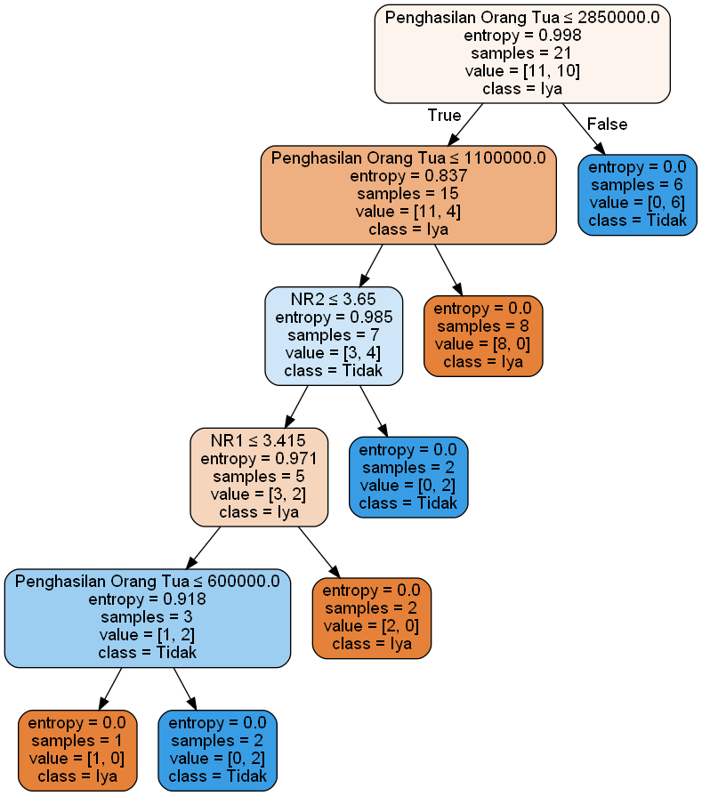
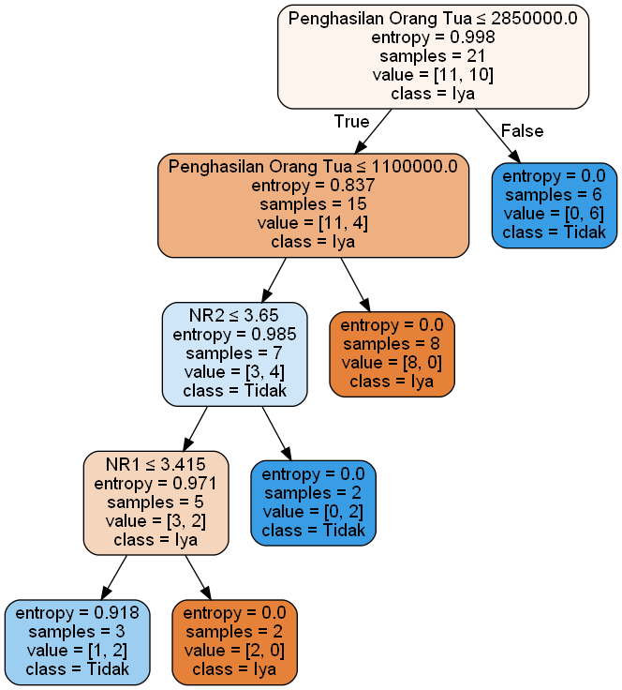
Model |  |  |  |  |  | New Model |  |  |  |  |  |  |  |  |  | if error rate >= new error rate | Update model | TRUE
 |  |  |  |  |  |  |  |  |  |  | Perhitungan |  |  |  |  | else | do Nothing
 |  |  |  |  |  |  |  |  |  |  | Model
 |  |  |  |  |  |  |  |  |  |  | P | 0 |  |  |  | Output Model
 |  |  |  |  |  |  |  |  |  |  | N | 4 |  | Akurasi | 0%
 |  |  |  |  |  |  |  |  |  |  | TP | 0 |  | Error Rate | 100%
 |  |  |  |  |  |  |  |  |  |  | FN | 0
 |  |  |  |  |  |  |  |  |  |  | FP | 4
 |  |  |  |  |  |  |  |  |  |  | TN | 0

 |  |  |  |  |  |  |  |  |  |  | New Model
 |  |  |  |  |  |  |  |  |  |  | P | 0
 |  |  |  |  |  |  |  |  |  |  | N | 4 |  | new Akurasi | 0%
 |  |  |  |  |  |  |  |  |  |  | TP | 0 |  | new Error Rate | 100%
 |  |  |  |  |  |  |  |  |  |  | FN | 0
 |  |  |  |  |  |  |  |  |  |  | FP | 4
 |  |  |  |  |  |  |  |  |  |  | TN | 0

Node | 3 | Internal Node
 | NR1 | NR2 | NR3 | NR4 | NR5 | NR6 | NR7 | IP | Penghasilan Orang Tua | Tanggungan Orang Tua | Tahun Masuk | Usia | Decision | Outcome Model | Outcome New Model
26 | 3.44 | 3.44 | 3.48 | 3.3 | 3.25 | 3.39 | 3.53 | 3.46 | 500000 | 2 | 2018 | 21 | Tidak | Iya | Iya
18 | 3.56 | 3.55 | 3.24 | 3.34 | 3.04 | 3.56 | 3.88 | 3.54 | 1800000 | 1 | 2017 | 18 | Tidak | Iya | Iya
29 | 3.74 | 3 | 3.88 | 3.25 | 3.71 | 3.76 | 3.76 | 3.55 | 1800000 | 3 | 2016 | 20 | Tidak | Iya | Iya
20 | 3.28 | 3.56 | 3.72 | 3.5 | 3.76 | 3.39 | 3.53 | 3.53 | 2580200 | 2 | 2018 | 20 | Tidak | Iya | Iya

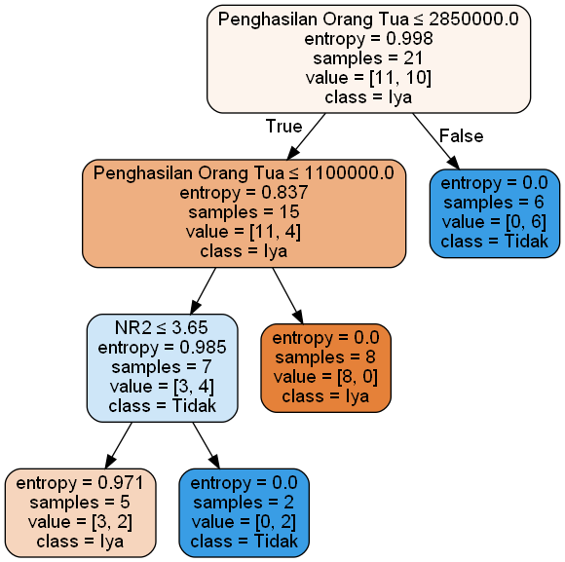
Model |  |  |  |  |  | New Model |  |  |  |  |  |  |  |  |  | if error rate >= new error rate | Update model | TRUE
 |  |  |  |  |  |  |  |  |  |  | Perhitungan |  |  |  |  | else | do Nothing
 |  |  |  |  |  |  |  |  |  |  | Model
 |  |  |  |  |  |  |  |  |  |  | P | 0 |  |  |  | Output Model
 |  |  |  |  |  |  |  |  |  |  | N | 4 |  | Akurasi | 0%
 |  |  |  |  |  |  |  |  |  |  | TP | 0 |  | Error Rate | 100%
 |  |  |  |  |  |  |  |  |  |  | FN | 0
 |  |  |  |  |  |  |  |  |  |  | FP | 4
 |  |  |  |  |  |  |  |  |  |  | TN | 0

 |  |  |  |  |  |  |  |  |  |  | New Model
 |  |  |  |  |  |  |  |  |  |  | P | 0
 |  |  |  |  |  |  |  |  |  |  | N | 4 |  | new Akurasi | 0%
 |  |  |  |  |  |  |  |  |  |  | TP | 0 |  | new Error Rate | 100%
 |  |  |  |  |  |  |  |  |  |  | FN | 0
 |  |  |  |  |  |  |  |  |  |  | FP | 4
 |  |  |  |  |  |  |  |  |  |  | TN | 0

Node | 2 | Internal Node
 | NR1 | NR2 | NR3 | NR4 | NR5 | NR6 | NR7 | IP | Penghasilan Orang Tua | Tanggungan Orang Tua | Tahun Masuk | Usia | Decision | Outcome Model | Outcome New Model
26 | 3.44 | 3.44 | 3.48 | 3.3 | 3.25 | 3.39 | 3.53 | 3.46 | 500000 | 2 | 2018 | 21 | Tidak | Iya | Tidak
18 | 3.56 | 3.55 | 3.24 | 3.34 | 3.04 | 3.56 | 3.88 | 3.54 | 1800000 | 1 | 2017 | 18 | Tidak | Iya | Iya
29 | 3.74 | 3 | 3.88 | 3.25 | 3.71 | 3.76 | 3.76 | 3.55 | 1800000 | 3 | 2016 | 20 | Tidak | Iya | Iya
20 | 3.28 | 3.56 | 3.72 | 3.5 | 3.76 | 3.39 | 3.53 | 3.53 | 2580200 | 2 | 2018 | 20 | Tidak | Iya | Iya

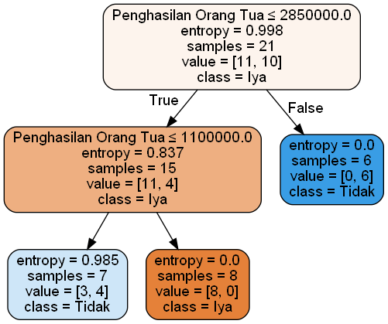
Model |  |  |  |  |  | New Model |  |  |  |  |  |  |  |  |  | if error rate >= new error rate | Update model | TRUE
 |  |  |  |  |  |  |  |  |  |  | Perhitungan |  |  |  |  | else | do Nothing
 |  |  |  |  |  |  |  |  |  |  | Model
 |  |  |  |  |  |  |  |  |  |  | P | 0 |  |  |  | Output Model
 |  |  |  |  |  |  |  |  |  |  | N | 4 |  | Akurasi | 0%
 |  |  |  |  |  |  |  |  |  |  | TP | 0 |  | Error Rate | 100%
 |  |  |  |  |  |  |  |  |  |  | FN | 0
 |  |  |  |  |  |  |  |  |  |  | FP | 4
 |  |  |  |  |  |  |  |  |  |  | TN | 0

 |  |  |  |  |  |  |  |  |  |  | New Model
 |  |  |  |  |  |  |  |  |  |  | P | 0
 |  |  |  |  |  |  |  |  |  |  | N | 4 |  | new Akurasi | 25%
 |  |  |  |  |  |  |  |  |  |  | TP | 0 |  | new Error Rate | 75%
 |  |  |  |  |  |  |  |  |  |  | FN | 0
 |  |  |  |  |  |  |  |  |  |  | FP | 3
 |  |  |  |  |  |  |  |  |  |  | TN | 1

Node | 1 | Internal Node
 | NR1 | NR2 | NR3 | NR4 | NR5 | NR6 | NR7 | IP | Penghasilan Orang Tua | Tanggungan Orang Tua | Tahun Masuk | Usia | Decision | Outcome Model | Outcome New Model
26 | 3.44 | 3.44 | 3.48 | 3.3 | 3.25 | 3.39 | 3.53 | 3.46 | 500000 | 2 | 2018 | 21 | Tidak | Tidak | Iya
18 | 3.56 | 3.55 | 3.24 | 3.34 | 3.04 | 3.56 | 3.88 | 3.54 | 1800000 | 1 | 2017 | 18 | Tidak | Iya | Iya
29 | 3.74 | 3 | 3.88 | 3.25 | 3.71 | 3.76 | 3.76 | 3.55 | 1800000 | 3 | 2016 | 20 | Tidak | Iya | Iya
20 | 3.28 | 3.56 | 3.72 | 3.5 | 3.76 | 3.39 | 3.53 | 3.53 | 2580200 | 2 | 2018 | 20 | Tidak | Iya | Iya

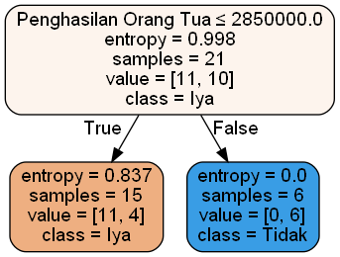
Model |  |  |  |  |  | New Model |  |  |  |  |  |  |  |  |  | if error rate >= new error rate | Update model | FALSE
 |  |  |  |  |  |  |  |  |  |  | Perhitungan |  |  |  |  | else | do Nothing
 |  |  |  |  |  |  |  |  |  |  | Model
 |  |  |  |  |  |  |  |  |  |  | P | 0 |  |  |  | Output Model
 |  |  |  |  |  |  |  |  |  |  | N | 4 |  | Akurasi | 25%
 |  |  |  |  |  |  |  |  |  |  | TP | 0 |  | Error Rate | 75%
 |  |  |  |  |  |  |  |  |  |  | FN | 0
 |  |  |  |  |  |  |  |  |  |  | FP | 3
 |  |  |  |  |  |  |  |  |  |  | TN | 1

 |  |  |  |  |  |  |  |  |  |  | New Model
 |  |  |  |  |  |  |  |  |  |  | P | 0
 |  |  |  |  |  |  |  |  |  |  | N | 4 |  | new Akurasi | 0%
 |  |  |  |  |  |  |  |  |  |  | TP | 0 |  | new Error Rate | 100%
 |  |  |  |  |  |  |  |  |  |  | FN | 0
 |  |  |  |  |  |  |  |  |  |  | FP | 4
 |  |  |  |  |  |  |  |  |  |  | TN | 0

Node | 0 | Internal Node |  | Tidak memiliki leaf node

